COMIDAS SEMANALES
 |  |  | Proxima cita: 22/10/2021
PLAN DE COMIDAS SEMANAL Kymberly |  |  | Lic.Nut. Katherine Medina Layme C.N.P : 5493

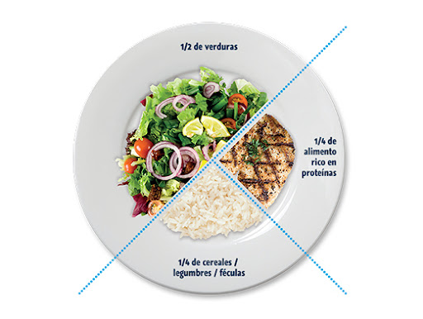
DÍA DE LA SEMANA | DESAYUNO 8:00 am | ALMUERZO 1:00 pm | CENA 7:00 pm | APERITIVOS | ↘
DOMINGO | 1 taza de avena chocolatada con una cucharada de ajonjoli tostado + 1 1/2taza de papaya picada + 1 pan de trigo c/palta | ESPECIAL AL HORNO DE PREFERENCIA , NO FRITURA+ ensalada + infusión | igual al almuerzo en menor cantidad o una sopa ligera | 3 -4 nueces ó almendras 1-3 frutas entera diferentes 1/3 taza de maiz tostado s/sal s/aceite , 2 tazas de pockor sin sal y sin aceite, 1/2 choclo c/queso |  | puede ser media mañana , media tarde o despues de la cena siempre que se consuma 2 horas antes de dormir ( escoger solo una opción)
LUNES | 7 cereales / arandanos( 1 taza ó 16 unidades) + 1 pan de trigo c/queso | arvejas partidas + arroz + ensalada de pepino y tomate + limonada bajo en azúcar | igual al almuerzo en menor cantidad o una sopa ligera | 3 -4 nueces ó almendras 1-3 frutas entera diferentes 1/3 taza de maiz tostado s/sal s/aceite , 2 tazas de pockor sin sal y sin aceite, 1/2 choclo c/queso
MARTES | 1 vaso de jugo de quinua + 1 fruta entera + 1 pan de trigo c/4 palta | estofado de pavita s/papa c/arroz + ensalada de rabanito, tomate y palta (la mitad del plato) + infusión o refresco natural bajo en azúcar | igual al almuerzo en menor cantidad o una sopa ligera | 3 -4 nueces ó almendras 1-3 frutas entera diferentes 1/3 taza de maiz tostado s/sal s/aceite , 2 tazas de pockor sin sal y sin aceite, 1/2 choclo c/queso
MIÉRCOLES | 1 taza de avena c/bebida vegetal + 1/2 plátano + 1 huevo sancochado | hamburguesas de lentejas c/arroz + ensalada de rabanito c/tomate + limonada o refresco natural | igual al almuerzo en menor cantidad o una sopa ligera | 3 -4 nueces ó almendras 1-3 frutas entera diferentes 1/3 taza de maiz tostado s/sal s/aceite , 2 tazas de pockor sin sal y sin aceite
JUEVES | avena overnigth (remojada la noche anterior con leche de soja + 1 cucharada de semillas de chia ) + 1 1/2 taza de fresas + 1 pan de trigo c/atún (en lata agua y sal) | menestron s/papa c/polllo + infusión o refresco natural | igual al almuerzo en menor cantidad o una sopa ligera | 3 -4 nueces ó almendras 1-3 frutas entera diferentes 1/3 taza de maiz tostado s/sal s/aceite , 2 tazas de pockor sin sal y sin aceite, 1/2 choclo c/queso
VIERNES | cañihua + 2 unidades de mandarina medianas + 1 pan de trigo c/palta | Hiro de zapallo sin papa c/arroz c/huevo sancochado + ensalada de lechuga y tomate | igual al almuerzo en menor cantidad o una sopa ligera | 3 -4 nueces ó almendras 1-3 frutas entera diferentes 1/3 taza de maiz tostado s/sal s/aceite , 2 tazas de pockor sin sal y sin aceite, 1/2 choclo c/queso
SÁBADO | 1 vaso de jugo de quinua c/kiwicha + 1 1/2 taza de piña picada + 1 pan de trigo c/ queso | Guiso de carne c/pure de garbanzos + limonada o refresco natural bajo en azúcar | igual al almuerzo en menor cantidad o una sopa ligera | 3 -4 nueces ó almendras 1-3 frutas entera diferentes 1/3 taza de maiz tostado s/sal s/aceite , 2 tazas de pockor sin sal y sin aceite, 1/2 choclo c/queso

RECOMENDACIONES
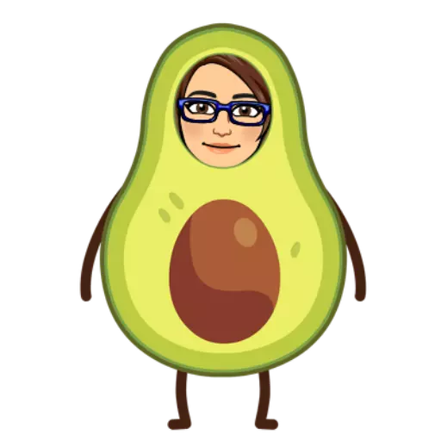
Consuma de preferencia alimentos (leche, Yogurt, queso) delactosados o semidescremados, también puede elegir bebidas vegetales (almendras, soya, nueces)
Evite las frituras en exceso que sea solo ocasional
Evitar la comida chatarra, embutidos, pollo broaster
Iniciar actividad física a diario por lo menos 30 minutos
Incluir todos los días ensaladas mayormente crudas
tomar agua de preferencia pura o en infusiones de 2litros a 2 1/2 litros
Tratar de incluir pescados azules una vez por semana en su alimentación
Evitar el estrés , SONRIA TODOS LOS DÍAS
Establezca horas de sueño (8 horas al día)
No omita ninguna comida del día, establezca horarios fijos
Proxima cita: 22/10/2021

 | SIGA ESTE DISEÑO EN LA MEDIDA DE LO POSIBLE

RECETAS
AVENA CON AJONJOLÍ (para una persona) | AVENA CON CHIA (para una persona)

Ingredientes : | Ingredientes :
3 cucharas de avena | 3 cucharas de avena
1/2 cuchara de ajonjoli tostado | 1/2 cuchara de chia
canela al gusto | canela y clavo de olor al gusto
leche un chorro | leche un chorro
1 cda quinua pop (opcional ) | 1/2 cuchara de pasta de cacao rallada (opcional)
1/2 cuchara de pasta de cacao rallada
PREPARACIÓN | PREPARACIÓN
En una olla poner 1 taza de agua con canela prender el fuego y echar la cuchara de avena y la cucharada de quinua pop remover e incorporar la 1/2 cuchara de ajonjoli tostado y remover hasta que hierva apagar el fuego e incorporar antes de servir un chorro de leche | En una olla poner 1 taza de agua con canela y clavo de olor prender el fuego y echar la cuchara de avena remover e incorporar la 1/2 cuchara de chia y remover hasta que hierva apagar el fuego e incorporar antes de servir un chorro de leche

